Проблемы
Юзабилити moodle.volgatech.net

Кейс | Шаги | Фактический результат | Ожидаемый результат | Комментарий
Вход, выход из профиля | 1. Перейти к форме на вход (нажать вход) | Переход на страницу с формой на вход | Переход на страницу с формой на вход | http://testingcourse.ru/redmine/issues/72
 | 2. Залогиниться | Логинация при правильных логине и пароле | Логинация при правильных логине и пароле
 | 3. Разлогиниться | Выход из профиля | Выход из профиля
 | 1. Перейти к форме на вход (нажать вход) | Логинация на тот же профиль без формы на вход | Переход на страницу с формой на вход
 | 5. Залогиниться |  | Логинация при правильных логине и пароле
Поиск информации об университете | 1. Перейти на главную | Переход на главную страницу | Переход на главную страницу
 | 2. Просмотреть страницу в поисках информации | Маленькая картинка с ссылкой на vlogatech.net в самом подвале | Информация об университете или легкообнаруживаемая ссылка на источник с информацией
Выбор недели и ячейки в модуле "Календарь аудитории 527" | 1. Зайти в модуль | Переход на календарь с текущей неделей, отображение текущей даты, но не отображается год | Переход на календарь с текущей неделей, отображение текущей даты | 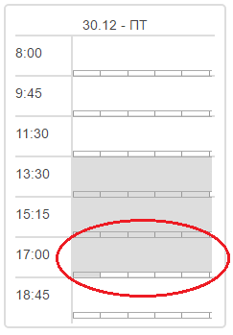
 | 2. Выбрать нужную неделю | Отображение текущей даты при навигации. Год не отображается | Отображение текущей даты при навигации
 | 3. Выбрать нужную ячейку | Ткнуть можно только на пару,вследствие чего, если есть свободные временные блоки в текущей паре, записаться туда можно только при подаче заявки на другую дату с изменением даты начала и даты конца | Возможность ткнуть в конретный блок пары

